ЦРАСП ОДО (2023)
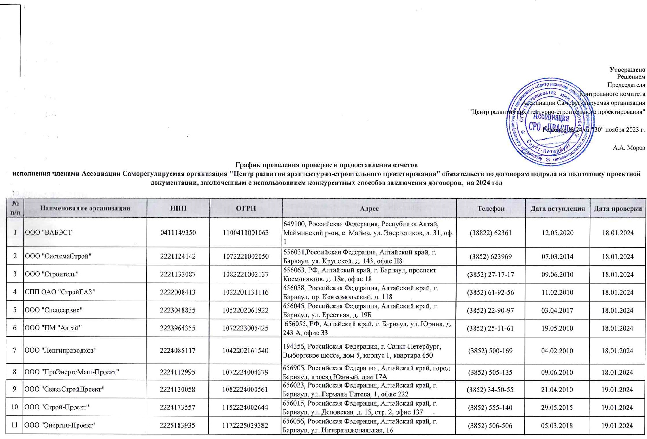

 |  |  |  |  |  |  | Утверждено
 |  |  |  |  |  |  | Решением
 |  |  |  |  |  |  | Председателя
 |  |  |  |  |  |  | Контрольного комитета
 |  |  |  |  |  |  | Ассоциации Саморегулируемая организация
 |  |  |  |  |  |  | "Центр развития архитектурно-строительного проектирования"

 |  |  |  |  |  |  | Решение № 24 от "30" ноября 2023 г.

 |  |  |  |  |  |  | А.А. Мороз
График проведения проверок и предоставления отчетов исполнения членами Ассоциации Саморегулируемая организация "Центр развития архитектурно-строительного проектирования" обязательств по договорам подряда на подготовку проектной документации, заключенным с использованием конкурентных способов заключения договоров, на 2024 год

№ п/п | Наименование организации | ИНН | ОГРН | Адрес | Телефон | Дата вступления | Дата проверки
1 | ООО "ВАБЭСТ" | 0411149350 | 1100411001063 | 649100, Российская Федерация, Республика Алтай, Майминский р-он, с. Майма, ул. Энергетиков, д. 31, оф. 1 | (38822) 62361 | 2020-05-12 | 2024-01-18
2 | ООО "СистемаСтрой" | 2221124142 | 1072221002050 | 656031,Российская Федерация, Алтайский край, г. Барнаул, ул. Крупской, д. 143, офис Н8 | (3852) 623969 | 2014-03-07 | 2024-01-18
3 | ООО "Строитель" | 2221132087 | 1082221002137 | 656063, РФ, Алтайский край, г. Барнаул, проспект Космонавтов, д. 18к, офис 18 | (3852) 27-17-17 | 2010-06-09 | 2024-01-18
4 | СПП ОАО "СтройГАЗ" | 2222008413 | 1022201131116 | 656038, Российская Федерация, Алтайский край, г. Барнаул, пр. Комсомольский, д. 118 | (3852) 61-92-56 | 2010-02-11 | 2024-01-18
5 | ООО "Спецсервис" | 2223048835 | 1052202061922 | 656045, Российская Федерация, Алтайский край, г. Барнаул, ул. Ерестная, д. 19Б | (3852) 22-90-97 | 2017-04-03 | 2024-01-18
6 | ООО "ПМ "Алтай" | 2223964355 | 1072223005425 | 656055, РФ, Алтайский край, г. Барнаул, ул. Юрина, д. 243 А, офис 33 | (3852) 25-11-61 | 2010-05-19 | 2024-01-18
7 | ООО "Ленгипроводхоз" | 2224085117 | 1042202161540 | 194356, Российская Федерация, г. Санкт-Петербург, Выборгское шоссе, дом 5, корпус 1, квартира 650 | (3852) 500-169 | 2010-02-04 | 2024-01-18
8 | ООО "ПроЭнергоМаш-Проект" | 2224112995 | 1072224004379 | 656905, Российская Федерация, Алтайский край, город Барнаул, проезд Южный, дом 17А | (3852) 505-135 | 2010-06-09 | 2024-01-18
9 | ООО "СвязьСтройПроект" | 2224120058 | 1082224000561 | 656023, Российская Федерация, Алтайский край, г. Барнаул, ул. Германа Титова, 1, офис 222 | (3852) 34-50-55 | 2010-04-21 | 2024-01-19
10 | ООО "Строй-Проект" | 2224173557 | 1152224002644 | 656015, Российская Федерация, Алтайский край, г. Барнаул, ул. Деповская, д. 15, стр. 2, офис 137 | (3852) 555-140 | 2015-05-29 | 2024-01-19
11 | ООО "Энергия-Проект" | 2225183935 | 1172225029382 | 656056, Российская Федерация, Алтайский край, г. Барнаул, ул. Интернациональная, 16 | (3852) 506-506 | 2018-03-05 | 2024-01-19
12 | ООО "Эрланг" | 2540115779 | 1052504451515 | 690014, Приморский край, г. Владивосток, ул. Гоголя, д. 4, офис 14 | (4232) 44-69-13 | 2010-02-15 | 2024-01-19
13 | ООО "СК "ВолгоградСтройМонтаж" | 3403027843 | 1103455001726 | 344065, Российская Федерация, Ростовская область, г. Ростов-на-Дону, ул. 50-летия Ростсельмаша, д. 1/52, оф. 513 | (863) 207-66-00 | 2014-10-01 | 2024-01-19
14 | ООО "ТЕХНОСЕРВИС" | 3435120210 | 1153435003457 | 404119, Российская Федерация, Волгоградская область, г. Волжский, ул. им. Ф.Г. Логинова, д. 66, стр. А | (8443) 25-32-28 | 2021-10-13 | 2024-01-19
15 | ООО "ПЛЕСКОМ" | 3442045691 | 1023402643351 | 400065, Российская Федерация, Волгоградская область, г. Волгоград, ул. им. Рыкачева, д. 24, помещ. 1007 | (8442) 56-33-93 | 2010-04-07 | 2024-01-19
16 | ООО "ИНВАР" | 3442087596 | 1063459056165 | 400007, Российская Федерация, г. Волгоград, ул. Вершинина, д. 24 | (8442) 73-19-81 | 2009-12-29 | 2024-01-19
17 | ООО "СервисКомплексПроект" | 3442117378 | 1113459004680 | 400078, Волгоградская обл, г Волгоград, проспект им. В.И.Ленина, 102. | (8442) 26-76-19 | 2011-10-05 | 2024-01-22
18 | ООО СПБ "Сфера" | 3443079196 | 1073443005020 | 400107, Россия, г. Волгоград, ул. Карла Либкнехта, д. 21, офис 1 | (8442) 53-55-29 | 2010-06-02 | 2024-01-22
19 | ООО "ПИК-ГАЗ" | 3443109267 | 1113443004641 | 400081, Российская Федерация, Волгоградская область, г. Волгоград, ул. Бурейская, д. 8, комн.14.1 | (8442) 33-15-65 | 2011-05-11 | 2024-01-22
20 | ООО "ПАСФ "ВСЦ "ВЫСОТА" | 3444018284 | 1023403850821 | 400119, Российская Федерация, Волгоградская область, г. Волгоград, ул. 25-летия Октября, д. 1 | (8442) 55-00-95 | 2022-12-21 | 2024-01-22
21 | ООО "МОДУЛОР" | 3444096356 | 1033400318852 | 400087, Российская Федерация, г. Волгоград, ул. Донецкая, д. 38 | (8442) 590045 | 2010-05-14 | 2024-01-22
22 | ООО Группа Компаний "ТАУН" | 3444115633 | 1043400325495 | 400087,Российская Федерация, г. Волгоград, ул. Невская, дом 12 | (8442) 55-02-30 | 2011-08-31 | 2024-01-22
23 | ООО "МОДАРТ" | 3444270090 | 1183443015579 | 400066, Российская Федерация, Волгоградская область, г. Волгоград, проспект им. В.И. Ленина, д. 2, кв.142 | (961) 060-21-75 | 2019-02-15 | 2024-01-22
24 | ООО "Высотафасадремонт" | 3445040892 | 1023403850800 | 400119, Российская Федерация, Волгоградская область, г. Волгоград, ул. 25-летия Октября, д. 1 | (8442) 47-35-66 | 2022-12-21 | 2024-01-23
25 | ООО "Энергия Юга" | 3446034468 | 1093460003009 | 400011, Российская Федерация, г. Волгоград, ул. Электролесовская, дом 76 | (8442) 41-23-94 | 2009-12-29 | 2024-01-23
26 | ООО "СтройАльянс" | 3459077130 | 1183443016613 | 400064, РФ, Волгоградская область, г. Волгоград, ул. Маршала Ерёменко, д. 44, офис 3 | (8442) 59-10-55 | 2021-03-12 | 2024-01-23
27 | ООО "Интеллект-лаборатория" | 3904046808 | 1023900587589 | 236022, Российская Федерация, Калининградская область, г. Калининград, пл. Победы, д. 4, помещ.12 | (4012) 999-888 | 2012-03-02 | 2024-01-23
28 | ООО "ИЭГ и УИС" | 3904087184 | 1073905012631 | 236039, РФ, Калининградская область, г. Калининград, Ленинский пр., д. 109 А, этаж 6 | (4012) 64-67-79 | 2010-02-08 | 2024-01-23
29 | ООО "Газстрой-Запад" | 3905037370 | 1023900769023 | 236004, РФ, г. Калининград, ул. Дюнная, 7 | (4012) 64-65-60 | 2010-04-12 | 2024-01-23
30 | ООО "Аквафид" | 3906050158 | 1023900986460 | 236022, РФ, Калининградская обл., г. Калининград, Площадь Победы, 4а | (4012) 952588, 952278 | 2013-05-22 | 2024-01-23
31 | ООО "ВПЛ" | 3906213726 | 1093925037447 | 236016, Российская Федерация, Калининградская область, г. Калининград, ул. Куйбышева, д. 53 А, офис 9 | (4012) 52-62-03 | 2019-02-06 | 2024-01-24
32 | ООО "Западстройпроект" | 3906323302 | 1143926014517 | 236022, Российская Федерация, г. Калининград, ул. Генерал-лейтенанта Озерова, д. 17 Б, офис 10-15 | (4012) 303-474 | 2018-12-21 | 2024-01-24
33 | ООО "ЛЕО СТ" | 3906347712 | 1173926001842 | 236022, Российская Федерация, г. Калининград, ул. Калужская, д. 30, кв.1 | 7 (909) 793 00 04 | 2023-05-11 | 2024-01-24
34 | ООО "Аспект" | 3907062269 | 1083906003708 | 236038, Российская Федерация, Калининградская область, г. Калининград, ул. Пригородная, д. 13, к. 5, помещ. 1 | (4012) 75-02-22 | 2010-01-28 | 2024-01-24
35 | ООО "Ундина" | 3907062340 | 1083906004181 | 236029, Российская Федерация, г. Калининград, ул. Озёрная, д. 25 а | (4012) 99-21-86 | 2010-05-19 | 2024-01-24
36 | ООО "Прогресс Проект" | 3917518261 | 1133926033515 | 236038, Калининградская область, город Калининград, улица Нансена, дом 13, помещение VI | (4012) 21-54-42 | 2013-09-26 | 2024-01-24
37 | ООО "СМТ" | 3918011851 | 1153926023360 | 238548, Россия, Калининградская область, Зеленоградский район, поселок Кострово, ул. Школьная, дом 14, кв. 10 | (4012) 97-14-00 | 2017-11-10 | 2024-01-24
38 | ООО "Гарантия" | 3920800596 | 1133926036310 | 238026, Калининградская область, Нестеровский район, посёлок Пушкино, улица Центральная, дом 5 | (804) 333-68-58 | 2015-04-17 | 2024-01-25
39 | ООО "ЛЕНИНЖПРОЕКТ" | 4705075676 | 1174704017839 | 188309, РФ, Ленинградская область, Гатчинский район, г. Гатчина, бульвар Авиаторов, д. 3, офис 2 | (921) 935-28-91 | 2018-02-13 | 2024-01-25
40 | ООО "ПР и СС" | 4725006039 | 1194704009884 | 197022, Российская Федерация, г. Санкт-Петербург, вн.тер.г. муниципальный округ Аптекарский остров, ул. Академика Павлова, д. 14, к. 2, лит. Ж, ПОМЕЩ. 165 | (812) 363-49-66 | 2012-09-10 | 2024-01-25
41 | УП "Институт Гродногражданпроект" | 500055590 | 500055590 | 230023, Республика Беларусь, г. Гродно, ул. Дзержинского, д. 2/1 | (375) 152-398-802 | 2011-04-22 | 2024-01-25
42 | ООО "ТСБ" | 5001036552 | 1025000509357 | 142100, Российская Федерация, Московская обл., г.о. Подольск, г. Подольск, ул. Федорова, д. 34, этаж 1, помещ. 1, каб.105 | (499) 301-03-34 | 2010-05-31 | 2024-01-25
43 | ООО "Северия" | 5190193798 | 1085190015668 | 183014, г. Мурманск, ул. Баумана, д. 41, офис 3 | (8152) 45-89-48 | 2010-02-16 | 2024-01-25
44 | ООО "НСК-ПРОЕКТ" | 5402536658 | 1115476037478 | 630024,Российская Федерация, г. Новосибирск, ул. Мира, д. 65/2 | (383) 363-56-54 | 2011-06-29 | 2024-01-26
45 | ООО "Модулор" | 5404368342 | 1085404021966 | 630073, г. Новосибирск, ул. Блюхера, д. 61/1-55 | (383) 301-07-95 | 2010-01-21 | 2024-01-26
46 | ОАО "Запсибагропромспецпроект" | 5405106565 | 1025401926230 | 630008, Российская Федерация, Новосибирская область, г. Новосибирск, ул. Ленинградская, д. 147/1 | (383) 206-21-57 | 2010-03-19 | 2024-01-26
47 | ООО НПСК "СКИП" | 5405335565 | 1075405001418 | 630102, Российская Федерация, Новосибирская обл., г. Новосибирск, ул. Восход, д. 20, каб. 711 | (383) 254-01-70 | 2010-03-10 | 2024-01-26
48 | ООО "Горжилпроект" | 5406220736 | 1025402466836 | 630033, Российская Федерация, г. Новосибирск, ул. Аникина, д. 35, квартира 104,105 | (383) 222-63-04 | 2011-03-30 | 2024-01-26
49 | ООО "Строительство и Архитектура" | 5406501504 | 1085406033877 | 630007, Российская Федерация, Новосибирская область, город Новосибирск, Красный проспект, д. 14, офис 608 | (383) 214-77-65 | 2010-03-04 | 2024-01-26
50 | ООО "САКЭП" | 5406780858 | 1145476058012 | 630112, Российская Федерация, Новосибирская область, г. Новосибирск, ул. Селезнева, д. 52, офис 61 | (913) 740-60-07 | 2014-05-23 | 2024-01-29
51 | ООО "НПЦ РВК" | 5407026386 | 1065407152821 | 630112, г. Новосибирск, ул. Писарева, д. 102, оф. 705 | (383) 224-19-00 | 2010-04-19 | 2024-01-29
52 | ООО "Аргус-Д" | 5506051009 | 1035511004396 | 644010,Российская Федерация, г. Омск, ул. Маршала Жукова, дом 76 | (3812) 53-44-54 | 2012-03-23 | 2024-01-29
53 | ООО НТП "Энергоконтроль" | 5838041477 | 1025801497710 | 442963, Российская Федерация, Пензенская область, город Заречный, улица Ленина, дом 4а | (8412) 61-39-82 | 2009-12-28 | 2024-01-29
54 | ООО "Парма" | 5903113300 | 1155958011813 | 614506, Российская Федерация, Пермский край, Пермский район, д. Кондратово, ул. Водопроводная, д. 8, офис 34 | (342) 270-03-10 | 2020-08-03 | 2024-01-29
55 | ООО "УралСтройРесурс" | 5906057421 | 1045900997020 | 614010, Российская Федерация, Пермский край, г. Пермь, ул. Шарташская, д. 2 | (342) 257-87-90 | 2010-09-20 | 2024-01-29
56 | ООО "Группа "Спектр" | 6027101800 | 1076027000720 | 180004, г. Псков, ул. Металлистов, д. 36, пом. 1003 | (8112) 727201 | 2010-01-21 | 2024-01-29
57 | ООО "РосЭлектроСтрой" | 6027118233 | 1086027009034 | 199178, Российская Федерация, г. Санкт-Петербург, вн.тер.г. муниципальный округ Васильевский, линия 5-я В.О., д. 68, к. 2 литера В,помещ. 10-Н, офис 10. | (812) 309-53-70 | 2017-06-28 | 2024-01-30
58 | АО "Донаэродорстрой" | 6163002069 | 1026103158730 | 107031,Российская Федерация, г. Москва, Страстной бульвар, дом 8 А, 4 этаж, комнаты 14-23 | (495) 988-11-25 | 2011-05-25 | 2024-01-30
59 | АО "СМУ-Дондорстрой" | 6164248080 | 1066164171050 | 344000, Российская Федерация, г. Ростов-на-Дону, пр-кт Ворошиловский, д. 46/176 | (863) 269-78-10 | 2011-05-25 | 2024-01-30
60 | ООО "Грант-СБ" | 6166052597 | 1056166007920 | 344114, Россия, г. Ростов-на-Дону, ул. Беляева, д. 22а | (863) 3050100 | 2010-02-25 | 2024-01-30
61 | ООО "Интеллектика" | 6166061471 | 1076166001966 | 344023, Российская Федерация, г. Ростов-на-Дону, пр. Ленина д.118а | (863) 322-01-61 | 2011-04-27 | 2024-01-30
62 | ООО Фирма "ОСКОМ" | 7204026923 | 1037200562816 | 625049, РФ, Тюменская область, г. Тюмень, ул. Московский тракт, д. 133 | (3452) 30-48-84 | 2010-04-14 | 2024-01-30
63 | ОАО "Ишимагрострой" | 7217000390 | 1027201238899 | 627750, РФ, Тюменская область, г. Ишим, ул. Республики, 95 | (34551) 6-64-21 | 2010-03-04 | 2024-01-31
64 | ООО "Никос" | 7228002061 | 1027201464432 | 625521, Российская Федерация, Тюменская область, Тюменский район, п. Богандинский, ул. Кирова, д. 10, стр. 62 | (3452) 72-03-21 | 2010-04-30 | 2024-01-31
65 | ООО "ПСО Славик" | 7404048642 | 1077404003973 | 456200, Челябинская область, г. Златоуст, ул.Плеханова , дом 3 | (3513) 62-01-03 | 2010-03-15 | 2024-01-31
66 | ООО "ПроектСтройЭкспертиза" | 7705786160 | 5077746472348 | 140301, Московская область, г. Егорьевск, ул. Октябрьская, д. 38/1,оф. 1. | (49640) 4-42-15 | 2010-01-21 | 2024-01-31
67 | ООО "АтомТеплоЭлектроСеть" | 7705923730 | 1107746591512 | 115054, Российская Федерация г. Москва, вн. тер. г. муниципальный округ Замоскворечье, ул. Щипок, д. 22, стр.1, помещ. 1П | (495) 988-77-01 | 2013-07-19 | 2024-01-31
68 | ООО "ФРАНЦ-А" | 7712110824 | 1027739397586 | 125414, Российская Федерация, г. Москва, ул. Клинская, д. 3, корп. 1, кв. 80 | (495) 663-35-81 | 2010-03-04 | 2024-01-31
69 | ООО "Сервисный центр "МоАЗ-Восток" | 7713295215 | 1027739480218 | 127591, Российская Федерация, город Москва, улица Восьмисотлетия Москвы, дом 11, корпус 6 | (495) 545-24-25 | 2010-02-18 | 2024-01-31
70 | ООО "Олимп ЭнергоПромСтрой" | 7714704830 | 1077758339724 | 108840, Российская Федерация, г. Москва, г. Троицк, Троицкий бульвар, дом 7, квартира 48 | (495) 781-79-69 | 2011-04-06 | 2024-01-31
71 | АО "РТМ" | 7714938300 | 1147746707712 | 127083, г. Москва, ул. Петровско-Разумовская аллея, д. 10, корп. 1 | (495) 710-86-79 | 2015-02-04 | 2024-02-01
...

